Chart pack
경쟁사 분석 페이지에 들어갈 테이블

(단위 : 억 원) |  |  |  | FY2023 |  |  | FY2024 |  |  | FY2025(E) |  |  | FY2026(E)
 | Market | Segment | Customer | Sales | YoY | OPM | Sales | YoY | OPM | Sales | YoY | OPM | Sales | YoY | OPM
씨엠티엑스 | A/M | Si / Sapphire | 삼성전자, TSMC | 702 | 277.4% | 4.1% | 1,087 | 54.8% | 21.8% | 1,579 | 45.2% | 33.2% | 1,975 | 25.1% | 33.3%
월덱스 | A/M | Si / Quartz | 삼성전자, SK하이닉스 | 2,881 | 12.6% | 22.5% | 3,068 | 6.5% | 22.9% | 2,991 | -2.5% | 19.9% | 3,338 | 11.6% | 22.5%
케이엔제이 | A/M | SiC | 삼성전자, SK하이닉스 | 474 | -23.9% | 22.1% | 622 | 31.2% | 22.7% | 839 | 34.9% | 26.5% | 1,060 | 26.3% | 28.1%
하나머티리얼즈 | B/M | Si / SiC | TEL, 삼성전자 | 2,336 | -24.0% | 17.6% | 2,516 | 7.7% | 17.2% | 2,643 | 5.0% | 17.4% | 2,978 | 12.7% | 23.4%
티씨케이 | B/M | SiC | TEL, 삼성전자 | 2,267 | -29.1% | 29.4% | 2,757 | 21.6% | 29.2% | 3,143 | 14.0% | 28.5% | 3,718 | 18.3% | 30.5%
비씨엔씨 | A/M + B/M | Si / Ceramic | 삼성전자, SK하이닉스 | 653 | -20.5% | -0.1% | 774 | 18.5% | -2.7% | 914 | 18.1% | 6.2% | 1,165 | 27.5% | 10.5%

출처 : 각 사, Dart , Fn가이드

도표 1-1. 디램 재고 수준

 | 4Q 24 | 2Q 25 | 3Q 25 | 4Q 25
Dram Suppliers | 13~17주 | 6~13주 | 3~8주 | 2~4주
Smartphones | 6~8주 | 4~6주 | 4~6주 | 2~4주
Enterprise | 13~14주 | 9~10주 | 8~9주 | 7~8주
Major Modules Houses | 11~16주 | 9~14주 | 8~12주 | 7~10주
Hyperscalers | 12~15주 | 11~15주 | 12~15주 | 10~13주
PC OEMs | 10~16주 | 12~15주 | 12~15주 | 10~13주

도표 1-2. 삼성전자, SK하이닉스 분기별 OPM

 | 1Q 24 | 2Q 24 | 3Q 24 | 4Q 24 | 1Q 25 | 2Q 25 | 3Q 25
삼성전자(DS부문) | 8.3% | 19.8% | 12.6% | 13.6% | 4.4% | 1.3% | 21.1%
SK하이닉스 | 23.2% | 33.3% | 40.0% | 41.0% | 42.0% | 41.0% | 47.0%

도표 1-3. 삼성전자, SK하이닉스 최근 1년 주가

 | 삼성전자 | SK하이닉스
2024/12/10 | 100 | 100
2024/12/11 | 100 | 101
2024/12/12 | 104 | 103
2024/12/13 | 104 | 103
2024/12/16 | 103 | 105
2024/12/17 | 100 | 108
2024/12/18 | 102 | 108
2024/12/19 | 98 | 103
2024/12/20 | 98 | 99
2024/12/23 | 99 | 100
2024/12/24 | 101 | 99
2024/12/26 | 99 | 100
2024/12/27 | 99 | 102
2024/12/30 | 99 | 102
2025/01/02 | 99 | 100
2025/01/03 | 101 | 107
2025/01/06 | 104 | 117
2025/01/07 | 103 | 114
2025/01/08 | 106 | 114
2025/01/09 | 104 | 120
2025/01/10 | 102 | 119
2025/01/13 | 100 | 114
2025/01/14 | 100 | 114
2025/01/15 | 99 | 116
2025/01/16 | 101 | 123
2025/01/17 | 99 | 126
2025/01/20 | 99 | 124
2025/01/21 | 99 | 128
2025/01/22 | 101 | 132
2025/01/23 | 99 | 129
2025/01/24 | 99 | 130
2025/01/31 | 97 | 117
2025/02/03 | 94 | 112
2025/02/04 | 98 | 112
2025/02/05 | 98 | 117
2025/02/06 | 100 | 119
2025/02/07 | 99 | 119
2025/02/10 | 103 | 116
2025/02/11 | 103 | 117
2025/02/12 | 103 | 117
2025/02/13 | 103 | 122
2025/02/14 | 104 | 123
2025/02/17 | 104 | 124
2025/02/18 | 105 | 123
2025/02/19 | 109 | 128
2025/02/20 | 108 | 124
2025/02/21 | 108 | 123
2025/02/24 | 106 | 120
2025/02/25 | 106 | 118
2025/02/26 | 105 | 119
...

도표 1-4. 전공정 부품 기업 최근 1년 주가

 | 월덱스 | 케이엔제이 | 하나머티리얼즈 | 티씨케이 | 비씨엔씨
2024/12/10 | 100 | 100 | 100 | 100 | 100
2024/12/11 | 101 | 103 | 103 | 105 | 106
2024/12/12 | 104 | 102 | 106 | 104 | 107
2024/12/13 | 105 | 106 | 105 | 104 | 109
2024/12/16 | 106 | 107 | 105 | 106 | 113
2024/12/17 | 107 | 110 | 106 | 107 | 113
2024/12/18 | 107 | 108 | 108 | 107 | 114
2024/12/19 | 105 | 102 | 102 | 103 | 110
2024/12/20 | 102 | 97 | 102 | 101 | 106
2024/12/23 | 105 | 101 | 105 | 103 | 108
2024/12/24 | 105 | 99 | 106 | 103 | 105
2024/12/26 | 105 | 96 | 104 | 104 | 103
2024/12/27 | 105 | 110 | 100 | 104 | 102
2024/12/30 | 108 | 106 | 101 | 105 | 103
2025/01/02 | 104 | 104 | 100 | 103 | 104
2025/01/03 | 109 | 105 | 107 | 108 | 110
2025/01/06 | 113 | 114 | 114 | 109 | 116
2025/01/07 | 109 | 108 | 110 | 107 | 114
2025/01/08 | 112 | 114 | 120 | 110 | 118
2025/01/09 | 109 | 110 | 116 | 108 | 117
2025/01/10 | 109 | 108 | 116 | 108 | 116
2025/01/13 | 107 | 104 | 113 | 105 | 113
2025/01/14 | 110 | 108 | 115 | 105 | 114
2025/01/15 | 109 | 106 | 117 | 103 | 112
2025/01/16 | 110 | 107 | 119 | 104 | 114
2025/01/17 | 110 | 113 | 120 | 106 | 127
2025/01/20 | 110 | 112 | 118 | 107 | 129
2025/01/21 | 113 | 115 | 118 | 108 | 128
2025/01/22 | 115 | 116 | 118 | 109 | 133
2025/01/23 | 112 | 111 | 113 | 107 | 131
2025/01/24 | 112 | 116 | 117 | 109 | 131
2025/01/31 | 106 | 109 | 108 | 109 | 122
2025/02/03 | 99 | 106 | 101 | 104 | 113
2025/02/04 | 100 | 109 | 102 | 107 | 117
2025/02/05 | 102 | 113 | 101 | 107 | 122
2025/02/06 | 106 | 124 | 105 | 120 | 132
2025/02/07 | 109 | 117 | 109 | 127 | 129
2025/02/10 | 109 | 123 | 128 | 126 | 138
2025/02/11 | 109 | 121 | 129 | 124 | 134
2025/02/12 | 110 | 124 | 124 | 123 | 132
2025/02/13 | 113 | 128 | 130 | 132 | 131
2025/02/14 | 114 | 126 | 130 | 130 | 137
2025/02/17 | 116 | 133 | 137 | 129 | 139
2025/02/18 | 116 | 132 | 146 | 129 | 138
2025/02/19 | 120 | 133 | 151 | 130 | 158
2025/02/20 | 119 | 130 | 147 | 129 | 148
2025/02/21 | 119 | 130 | 150 | 127 | 151
2025/02/24 | 119 | 129 | 145 | 131 | 150
2025/02/25 | 115 | 128 | 153 | 126 | 146
2025/02/26 | 116 | 124 | 146 | 125 | 142
...

도표 1-5. 삼성전자/SK하이닉스 CAPEX
 | 2025 | 2026 | 2027 | 2028
삼성전자
P4 | Ph1. 하이브리드 라인
 | Ph3. D램 전용
 |  | Ph4. D램 전용
 |  |  | Ph2. 파운드리 or D램 예상
P5 |  |  |  | Fab 준공
SK하이닉스
M15X |  | D램 전용 가동
Y1 |  |  | Fab 준공

도표 1-8. 건식식각 vs 습식식각

 | 건식 식각 | 습식 식각
방법 | 물리적, 화학적 반응 | 화학적 반응
장점 | 높은 정확도 | 저비용 및 쉬운 과정
 | 미세 패터닝 가능 | 식각 속도가 빠름
단점 | 고비용 | 낮은 정확도
 | 고난도 공정 | 과다 식각 가능성

도표 1-9. 시기별 Si 파츠 교체 주기 변화
시기 | 교체 주기 (평균) | 주요 기술적 배경
과거 (2015~2017년) | 약 25 ~ 30일 | 2D 낸드 및 초기 3D 낸드(48단 이하) 위주. 식각 시간이 비교적 짧아 부품 마모가 더뎠음.
과도기 (2018~2020년) | 약 15 ~ 20일 | 3D 낸드가 96단, 128단으로 높아짐. 식각 깊이(Depth)가 깊어지며 고출력 플라즈마 도입 시작.
최근 (2021년~현재) | 약 10 ~ 12일 | 3D 낸드 200단 이상(High Aspect Ratio) 진입. 가혹한 플라즈마 환경으로 마모 속도가 빨라짐.

2017 | 30
2021 | 14
2025 | 5
2030E | 3

도표 1-10. HBM vs HBF
구분 | HBM (High Bandwidth Memory) | HBF (High Bandwidth Flash)
기반 소자 | DRAM (휘발성 메모리) | NAND Flash (비휘발성 메모리)
핵심 강점 | 초고속 데이터 처리, 낮은 지연시간(Latency) | 압도적인 대용량
용량 수준 | 상대적으로 작음 (GB 단위) | HBM 대비 10~20배 이상 (TB 단위 가능)
주요 역할 | AI 학습(Training) 및 고속 연산 | AI 추론(Inference) 및 모델 저장
 | (빠른 계산이 필요한 활성 데이터) | (거대 언어 모델의 파라미터 저장소)

비유 | 책상 위 작업 공간 (빠르지만 좁음) | 책상 옆 대형 책장 (넓지만 꺼내는 데 시간 걸림)
상용화 | 현재 주력 기술 (HBM3E 등 양산 중) | 미래 기술 (2026~2027년 상용화 예상)

도표 1-10. HBM vs HBF
 | 특징
Si | 오염 제어가 용이함
 | 가격 경쟁력에서 우위
Ceramic | 고온 플라즈마에 대한 강한 내식성
 | 높은 화학적 안정성
SiC | 내열성과 내식성이 다른 두 소재보다 우월함
 | 가공이 어렵고 비쌈

도표 1-12. 낸드 고단화에 따른 채택 매커니즘

1단계 | 3D 낸드 고단화 가속(176단 -> 232단 ->300단 이상)
 | 뚫어야 할 구멍의 깊이가 깊어지고 폭은 좁아진다
2단계 | 깊은 구멍까지 이온을 보내기 위해 고출력 플라즈마 사용
 | 공정시간이 길어짐
3단계 | Si 소재가 플라즈마를 견디지 못하고 빠르게 깎여나감
 | 교체 주기 단축
4단계 | SiC를 이용해 문제 해결

도표 1-13. Focus Ring 연간 필요량

2017 | 12
2021 | 27
2025 | 54
2030 | 108

도표 1-14. 비포 vs 애프터
 | 비포마켓 (Before Market) | 애프터마켓 (After Market)
공급 경로 | 부품사 -> 장비사(Lam, TEL 등) -> 반도체 제조사(삼성, SK) | 부품사 -> 반도체 제조사(삼성, SK 등) 직납
주요 특징 | 장비 도입 초기 또는 보증 기간 내 주로 사용 | 보증 기간 종료 후 또는 원가 절감 필요 시 사용
가격 수준 | 고가 (장비사의 유통 마진 및 기술료 포함) | 중저가 (비포마켓 대비 약 20~30% 저렴)
장점 | 안정적인 수율 관리 및 공정 트러블 발생 시 책임 소재 명확 | 압도적인 비용 효율성 및 고객사 맞춤형 개량 가능
단점 | 높은 비용 부담, 납기 유연성이 상대적으로 낮음 | 장비사의 워런티 문제 발생 가능성 (최근엔 완화되는 추세)

도표 2-1. 주주 구성
박성훈 | 최대주주 | 2,834,640 | 34.30% | 2,834,640 | 30.60%
코리아반도체소부장제1호 사모투자 합자회사 | 벤처금융 | 1,312,500 | 15.90% | 1,312,500 | 14.10%

케이투엑스페디오 투자조합 | 벤처금융 | 727,410 | 8.80% | 727,410 | 7.80%
한국산업은행 | 전문투자자 | 666,660 | 8.10% | 666,660 | 7.20%
기술보증기금 | 전문투자자 | 519,230 | 6.30% | 519,230 | 5.60%
5% 이상 주주 |  |  |  |  | 34.70%
기타 |  |  |  |  | 34.7%
 | 30.60%
 | 34.70%
 | 34.70%

도표 2-4. 부품별 매출 비중
 | 2024 | 2023 | 2022 |  | 2,024 |  | 2,023 |  | 2,022
Silicon Parts | 97.7% | 91.5% | 55.5% |  | 97.7 | 62,238 | 91.5 | 10,084 | 55.5
Ceramic Parts | 0.3% | 0.1% | 0.6% |  | 0.3 | 77 | 0.1 | 104 | 0.6
Sapphire Parts | 0.1% | 0.3% | 1.7% |  | 0.1 | 182 | 0.3 | 308 | 1.7
기타 | 1.9% | 8.1% | 42.2%

도표 2-6. cmtx 매출액, 영업이익률

 | 2022 | 2023 | 2024
매출액 | 186 | 702 | 1,087
영업이익 | 25 | 29 | 236
영업이익률 | 13.7% | 4.1% | 21.8%

도표 2-7. cmtx cf

 | 2022 | 2023 | 2024
영업활동현금흐름 | -144.8 | 12.5 | 354.9
투자활동현금흐름 | -323.6 | -316.7 | -267.4
재무활동현금흐름 | 623.0 | 251.3 | -72.6

도표 3-2 TSMC 매출 가이던스

 | 2025 | 2026
 | 50 | 100

도표 5-1 전공정 장비 시장 추이

[세그먼트 별 반도체 장비 매출 전망 ]
(단위 : 십억달러) | 2023 | 2024 | 2025 | 2026F
Assembly & packaging Equipment | 4.03 | 5.05 | 5.44 | 6.25
Test Equipment | 6.27 | 7.54 | 9.3 | 9.77
Wafer Fab Equipment | 95.61 | 104.27 | 110.77 | 122.1
Total Market | 105.91 | 116.86 | 125.51 | 138.12

도표 5-1 si파츠 시장 성장 추이

연도 | 2024 | 2025 | 2026 | 2027 | 2028 | 2029 | 2030 | 2031
시장규모 | 1,727.60 | 1,819.30 | 1,936.20 | 1,989.20 | 2,130.20 | 2,421.00 | 2,625.70 | 2,771.30
성장률 | 7.20% | 5.30% | 6.40% | 2.70% | 7.10% | 13.70% | 8.50% | 5.50%

도표 4-6 si, SiC 점유율

Si | 78%
SiC | 22%

 | 2022 | 2023 | 2024 | 2025 | 2026 | 2027 | 2028 | 2029 | 2030
 | 1.52 | 1.88 | 2.33 | 2.88 | 3.57 | 4.42 | 5.47 | 6.77 | 8.39

도표 4-6 비포,애프터 마켓
 | 2020 | 2021 | 2022 | 2023 | 2024 | 2025 | 2026 | 2027 | 2028 | 2029 | 2030 | 2031
비포마켓 | 885 | 1,173 | 1,233 | 1,095 | 1,179 | 1,250 | 1,333 | 1,368 | 1,464 | 1,663 | 1,800 | 1,899
애프터마켓 | 360 | 481 | 527 | 517 | 549 | 569 | 603 | 621 | 666 | 758 | 825 | 872

자료 스크랩
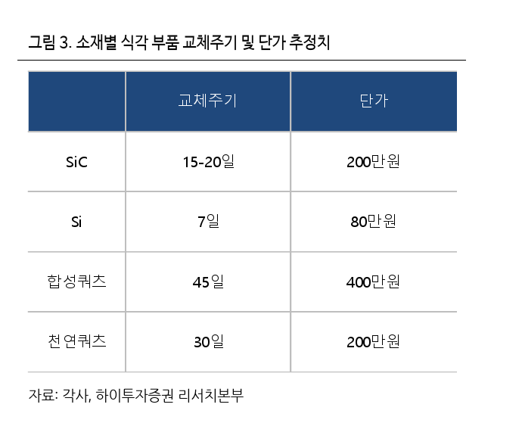
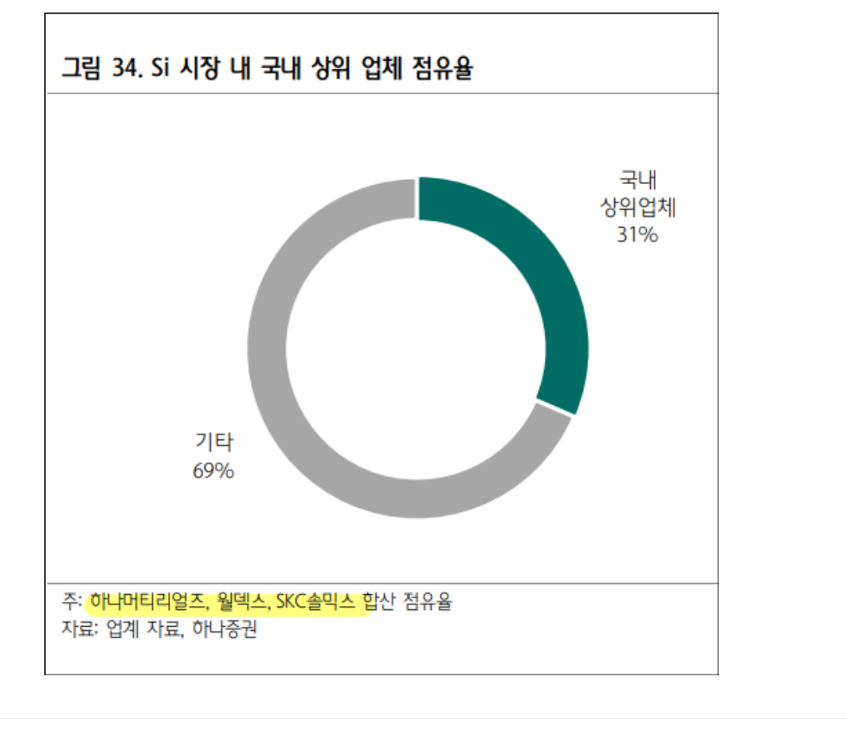
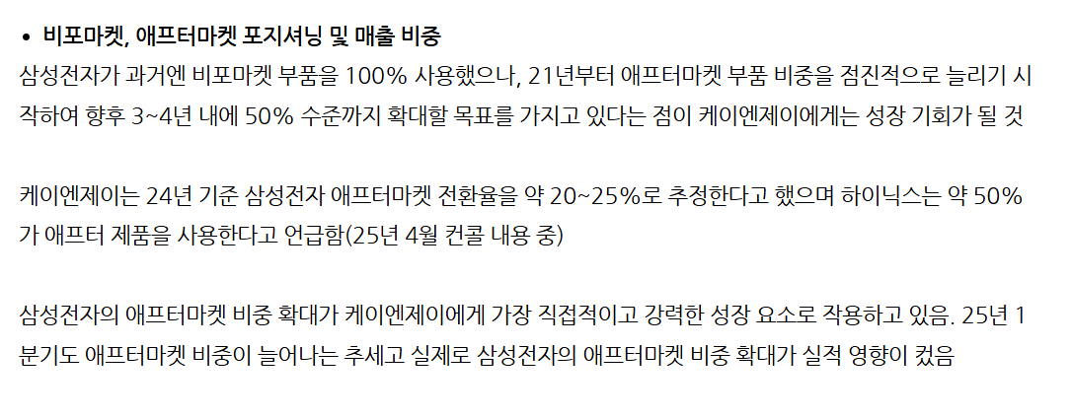
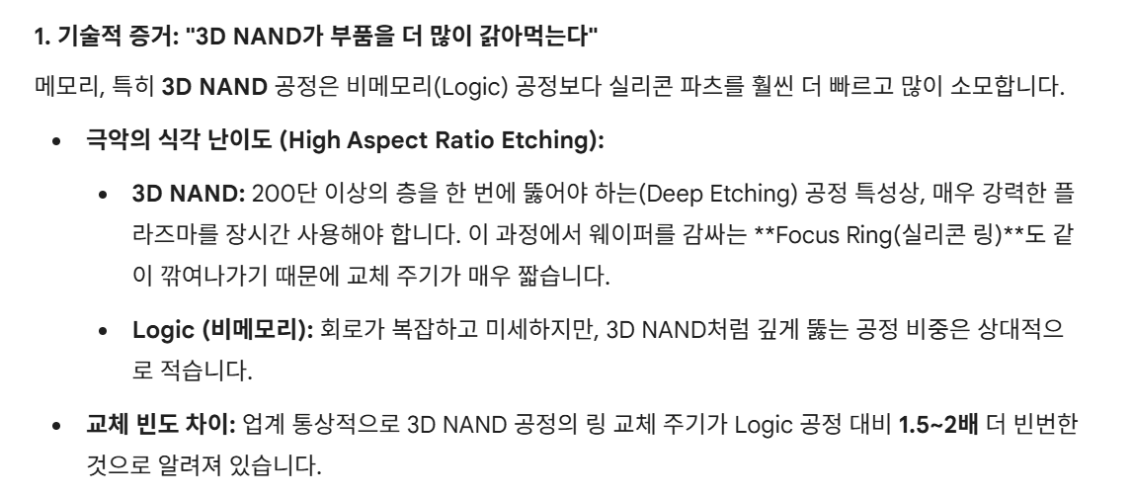
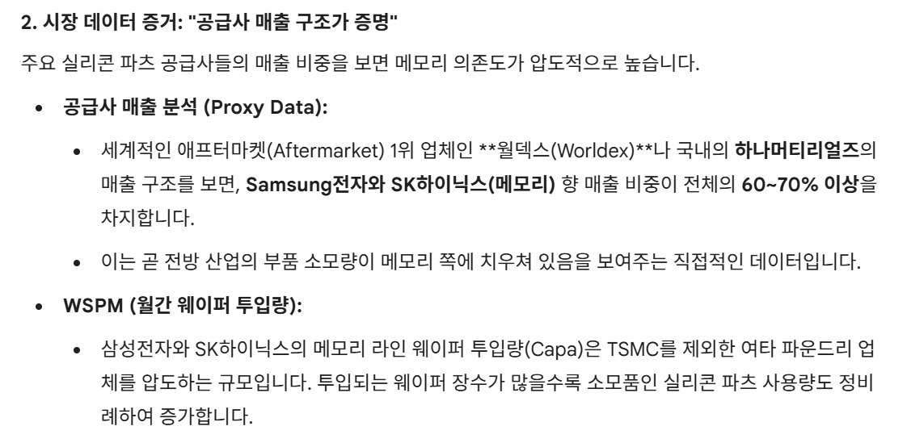
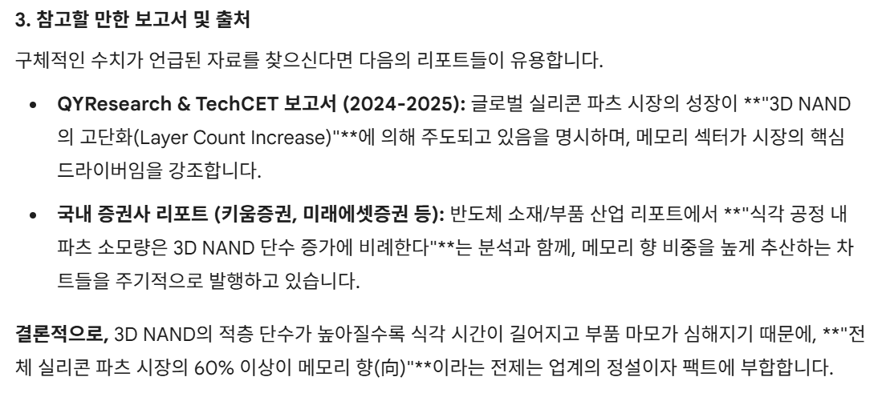
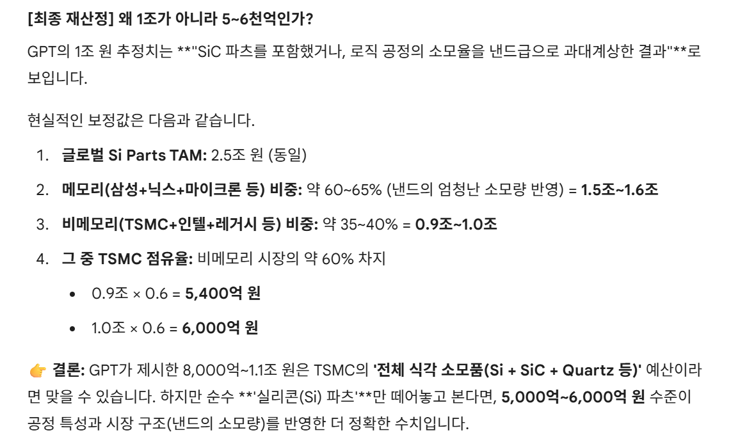
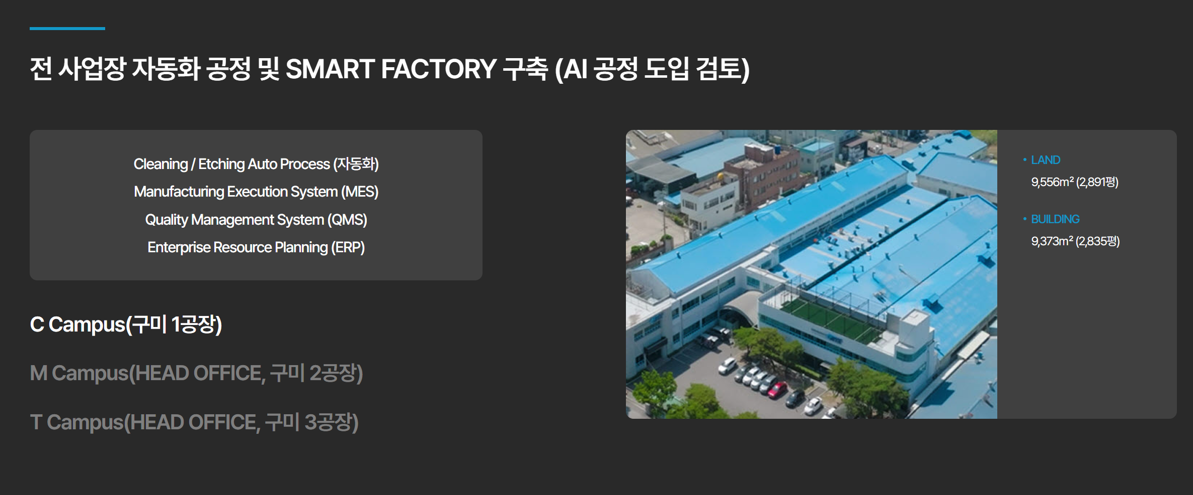
https://news.nate.com/view/20251120n23569
- 상반기 기준 전자 점유율 15%
- 생산능력은 5배 확대 / 2028년 해외매출 1,500억 목표
- 실리콘이 세라믹보다 2배 저렴함

chrome-extension://efaidnbmnnnibpcajpcglclefindmkaj/https://w4.kirs.or.kr/download/research/250818_%EC%BC%80%EC%9D%B4%EC%97%94%EC%A0%9C%EC%9D%B4.pdf
- 케이엔제이 리포트

chrome-extension://efaidnbmnnnibpcajpcglclefindmkaj/https://w4.kirs.or.kr/download/research/250703_%ED%95%98%EB%82%98%EB%A8%B8%ED%8B%B0%EB%A6%AC%EC%96%BC%EC%A6%88(%EA%B8%80%EC%84%B8).pdf
- 하나머티리얼즈 리포트

chrome-extension://efaidnbmnnnibpcajpcglclefindmkaj/https://w4.kirs.or.kr/download/research/250123_%ED%8B%B0%EC%94%A8%EC%BC%80%EC%9D%B4-%EA%B8%80%EB%A1%9C%EB%B2%8C%EC%84%B8%EA%B7%B8.pdf
- 티씨케이 리포트

https://n.news.naver.com/mnews/article/030/0003368294
- CMTX CEO 인터뷰

https://contents.premium.naver.com/qyresearch/insight/contents/250910132420403ac
https://reports.valuates.com/market-reports/QYRE-Auto-32I16260/global-silicon-equipment-components#:~:text=FAQ%20for%20this%20report%20*%20Ans:%20The,in%202031%20will%20be%20US$%203250%20million.
- SI 파츠 마켓 사이즈 (시장조사기관)

https://m.blog.naver.com/copilot5/223499221984
- 월덱스 -> TSMC향 300억 매출 안나옴(24년 기준)

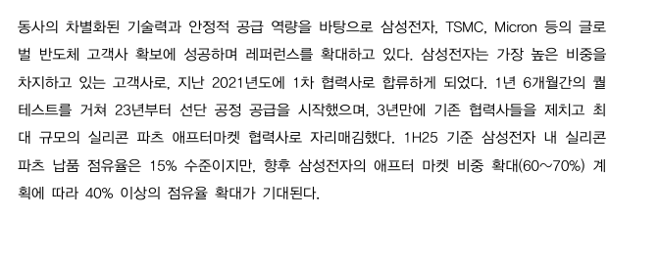

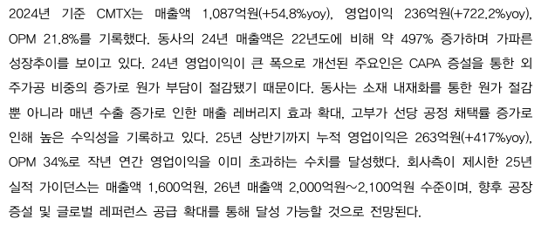
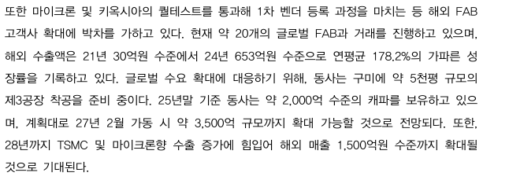

- 삼성전자 점유율 15%에서 40%로 확대
- TSMC 올해 40~50억 / 내년 100~110억
- 28년까지 TSMC + 마이크론 수출 증가로 해외 매출 1500억
- 25년 1600억 / 26년 2000~2100억

- 24년도 기준 삼성전자 애프터마켓 전환율 20~25프로 수준

23년도 기준

Sheet1
2025-11-20 | 131,600 | 100
2025-11-21 | 103,800 | 78.875379939
2025-11-24 | 98,300 | 74.696048632
2025-11-25 | 92,100 | 69.984802432
2025-11-26 | 92,300 | 70.136778116
2025-11-27 | 95,400 | 72.492401216
2025-11-28 | 91,200 | 69.300911854
2025-12-01 | 94,100 | 71.504559271
2025-12-02 | 91,900 | 69.832826748
2025-12-03 | 87,600 | 66.565349544
2025-12-04 | 88,600 | 67.325227964
2025-12-05 | 83,500 | 63.449848024
2025-12-08 | 84,200 | 63.981762918
2025-12-09 | 79,600 | 60.486322188
2025-12-10 | 77,900 | 59.194528875
2025-12-11 | 74,300 | 56.458966565
2025-12-12 | 75,900 | 57.674772036

